画面イメージ 登録
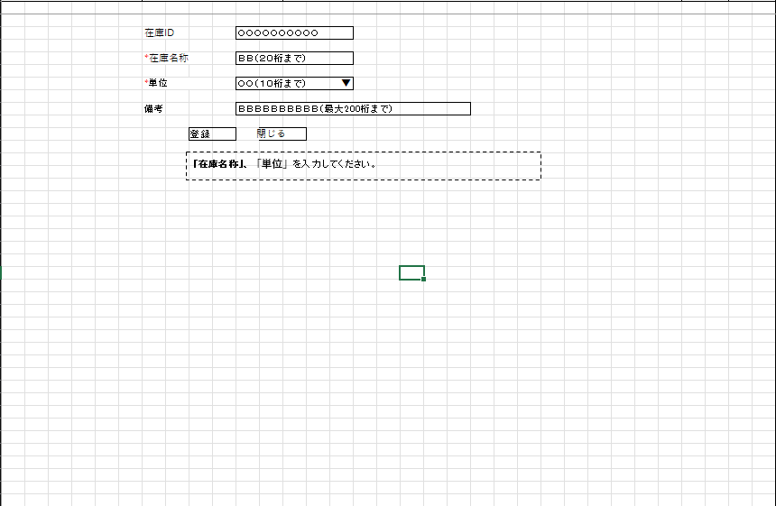
詳細設計書 | 論理名称 | K001 | システムID | KS | 改訂日 | 2023-05-01
 | 物理名称 | 在庫登録更新画面 | システム名称 | 在庫管理システム | 改訂者 | 張卓群

画面イメージ

画面イメージ 更新
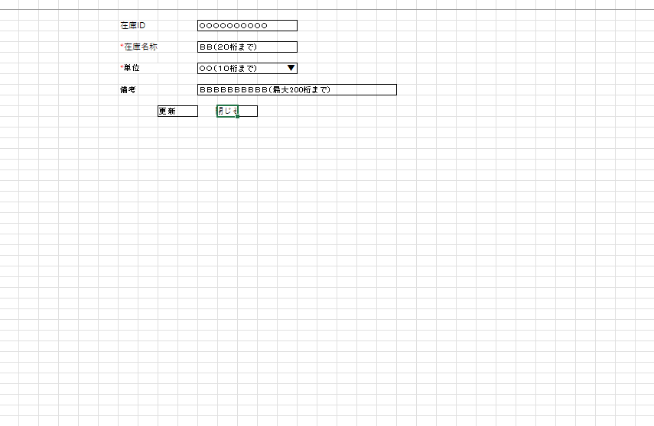
詳細設計書 | 論理名称 | K001 | システムID | KS | 改訂日 | 2023-05-01
 | 物理名称 | 在庫登録更新画面 | システム名称 | 在庫管理システム | 改訂者 | 張卓群

画面イメージ

IO関連
詳細設計書 |  | 論理名称 |  |  |  |  | システムID | KS |  |  | 改訂日 | 2023-05-01
 |  | 物理名称 |  | 在庫登録更新画面 |  |  | システム名称 | 在庫管理システム |  |  | 改訂者 | 張卓群

I/O関連図

在庫情報一覧
ログイン
在庫情報登録
 |  |  |  |  |  |  |  |  | 追加ボタン
 |  |  |  | ログインボタン

 |  |  |  |  |  |  |  |  | 閉じるボタン

 |  |  |  |  |  |  |  |  |  | 編集ボタン
在庫情報更新

 |  |  |  |  |  |  |  |  |  | 閉じるボタン

パラメータ一覧
No | 論理名称 |  | 物理名称 |  | I/O | 備考
1 | 在庫情報 |  | t_stock |  | I
2
3
4
5
6
7
8
9
テーブル一覧
No | 論理名称 |  | 物理名称 |  | I/O | 備考
1 | 在庫情報 |  | t_stock |  | I/O
2 | コードマスタ |  | m_code |  | I
3
4
5
6
7
8
9
ファイル一覧
No | 論理名称 |  | 物理名称 |  | I/O | 備考
1
2
3
4
5
6
7
8
9

